Métricas
 | MÉTRICAS e RELATÓRIOS

 | Métricas ou Indicadores.

A | Pense: Quais indicadores sua equipe precisa gerar para evidenciar que o trabalho está sendo feito? Qtd de Visitas? Qtd de Orçamentos? Qtd de Propostas em Negociação? Abaixo descreva algumas situações que você gostaria de medir.

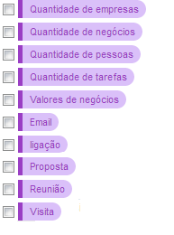
C | Por padrão o Agendor monitora alguns indicadores automaticamente no dia a dia durante a operação e uso do sistema, são eles:

 | Quantidade de empresas cadastradas, Quantidade de negócios cadastradas, Quantidade de pessoas cadastradas, Quantidade de tarefas cadastrados, Valores de negócios cadastrados.

D | Além desse monitoramento automático, nós temos métricas padrão que você pode selecionar ao criar um registro no Agendor. Ao criar uma tarefa ou comentário, é só marcar um desses tipos de atividade para obter o relatório depois. (Veja imagem abaixo)

 | Visita, Reunião, Proposta, Ligação, Email

E | Além dos indicadores acima, você acredita que precisa medir mais alguma coisa? Se você precisa de mais alguma métrica além das que já monitoramos ou das métricas padrão, descreva-as abaixo:

 | As métricas que descreveu são personalizadas e deverão ser criadas no Agendor. Para saber como criar essas métricas veja esse artigo na pasta abaixo:

Modelo
 | ARQUIVO MODELO PARA A PÁGINA DE CONFIGURAÇÕES

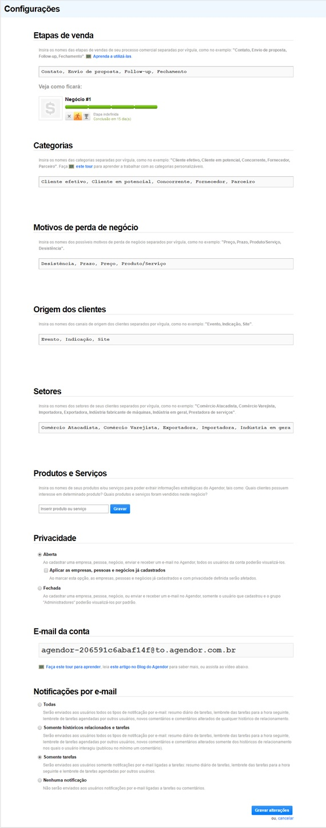
 | Para auxiliar no processo de configuração da sua conta, criamos o tutorial em vídeo que você pode assistir clicando aqui.

A | ETAPAS DE VENDA

 | Contato, Envio de proposta, Follow-up, Fechamento

B | CATEGORIAS

 | Cliente efetivo, Cliente em potencial, Concorrente, Fornecedor, Parceiro

C | MOTIVOS DE PERDA DE NEGÓCIO

 | Preço, Prazo, Produto/Serviço, Desistência

D | ORIGEM DOS CLIENTES

 | Exemplos: Eventos, Indicação, Site, Revistas, Prospecção, Call Center

E | SETORES

 | Utilizar as configurações de Setores Padrão.

F | PRODUTOS E SERVIÇOS

 | Exemplos: Linha de Produto1, Linha de Produto2, Linha de Produto3, Tipo de Serviço1, Tipo de Serviço2, Tipo de Serviço3

G | PRIVACIDADE

 | Privacidade Fechada ou Aberta.

H | NOTIFICAÇÕES POR EMAIL

 | Somente tarefas e Históricos Relacionados.

